道路橋様式1P001
 |  |  |  |  |  |  |  |  |  | 様式１

橋梁名・所在地・管理者名等
橋梁名 |  |  | 路線名 |  | 所在地 |  | 起点側 | 緯度 | 35°28′39.14″ | 橋梁ID
 |  |  |  |  |  |  |  | 経度 | 137°20′33.94″ | 35.47754,137.34276
姫栗南橋 |  |  | 恵那白川線 |  | 恵那市笠置町姫栗
(フリガナ)ヒメグリミナミバシ
管理者名 |  |  | 定期点検実施年月日 |  | 路下条件 | 代替路の有無 | 自専道or一般道 |  | 緊急輸送道路 | 占用物件（名称）
岐阜県恵那土木事務所 |  |  | 2019.12.20 |  | 錨川 | 有 | 一般道 |  | 二次 | -

部材単位の診断（各部材毎に最も厳しい健全性の診断結果を記入） |  |  |  |  |  |  | 定期点検者 |  | 〇〇コンサルタント株式会社/〇〇 〇〇
定期点検時に記録 |  |  |  |  |  | 応急措置後に記録
部材名 |  | 判定区分 （Ⅰ～Ⅳ） | 変状の種類 （Ⅱ以上の場合 に記載） | 備考（写真番号、 位置等が分かる ように記載） |  | 応急措置後の 判定区分 |  | 応急措置内容 |  | 応急措置及び 判定実施年月日
上部構造 | 主桁 | Ⅱ | 腐食、防食機能の劣化 | 写真1（G2桁：主桁02）
 | 横桁 | Ⅰ
 | 床版 | Ⅰ
下部構造 |  | Ⅰ
支承部 |  | Ⅱ | 腐食、防食機能の劣化 | 写真2（A1橋台：支承0301）
その他 |  | Ⅱ | 護岸の沈下 | 写真3（A2橋台：護岸02）

道路橋毎の健全性の診断（判定区分Ⅰ～Ⅳ）
定期点検時に記録
（判定区分） | （所見等）
Ⅱ | 桁端部および支承の塗装塗替え、護岸の補修が必要である。

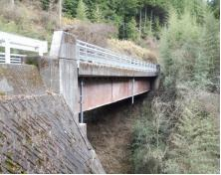
全景写真（起点側、終点側を記載すること）
架設年次 | 橋長 | 幅員
1982年 | 31m | 9.2m
橋梁形式
鋼単純 I 桁橋 逆Ｔ式橋台

■岐阜県管理橋梁ID
10001128
■前回点検
2008
■第三者被害予防措置の有無
有

※架設年次が不明の場合は「不明」と記入する。

道路橋様式2P001
 |  |  |  |  |  |  |  | 様式２
状況写真（損傷状況）
○部材単位の判定区分がⅡ、Ⅲ又はⅣの場合には、直接関連する不具合の写真を記載のこと。
○写真は、不具合の程度が分かるように添付すること。
上部構造(主桁) | 【判定区分： | Ⅱ | 】 | 支承部 | 【判定区分： | Ⅱ | 】
写真１
写真２
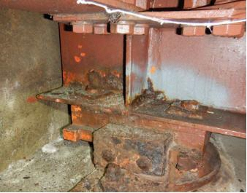
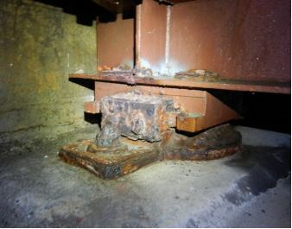

主桁（G2桁：主桁02）
支承（A1橋台：支承0301）

その他 | 【判定区分： | Ⅱ | 】 | 下部構造 | 【判定区分： |  | 】
写真３
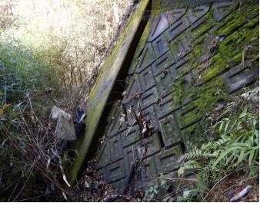

護岸（A2橋台：護岸02）

